Лист 1
Прайс-лист
МИР ПРЯЖИ

В валюте: руб. (курс 1).
Цены указаны на 07.08.2020

№ | Номенклатура/ Характеристика номенклатуры | Описание | Изображение | Артикул | Цена | Ед. | Остаток | Ссылка на сайт
 | Бумага для скрапбукинга двухсторонняя 30.5*30.5 см, Simple Stories 1307 | Бумага для скрапбукинга двухсторонняя 30.5*30.5 см, Simple Stories 1307 | 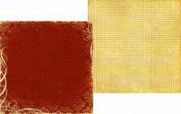 | 1307# | 25.00 |  |  | Изображение
 | Бумага для скрапбукинга двухсторонняя 30.5*30.5 см, Simple Stories 1307 |  |  |  | 25.00 | шт | 3 | Изображение
 | Бумага для скрапбукинга двухсторонняя 30.5*30.5 см, Simple Stories 1310 | Бумага для скрапбукинга двухсторонняя 30.5*30.5 см, Simple Stories 1310 | 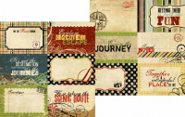 | 1310# | 25.00 |  |  | Изображение
 | Бумага для скрапбукинга двухсторонняя 30.5*30.5 см, Simple Stories 1310 |  |  |  | 25.00 | шт | 2 | Изображение
 | Бумага для скрапбукинга двухсторонняя 30.5*30.5 см, Simple Stories 1811 | Бумага для скрапбукинга двухсторонняя 30.5*30.5 см, Simple Stories 1811 | 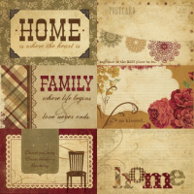 | 1811# | 25.00 |  |  | Изображение
 | Бумага для скрапбукинга двухсторонняя 30.5*30.5 см, Simple Stories 1811 |  |  |  | 25.00 | шт | 1 | Изображение
 | Бумага для скрапбукинга двухсторонняя 30.5*30.5 см, Simple Stories 1921 | Бумага для скрапбукинга двухсторонняя 30.5*30.5 см, Simple Stories 1921 | 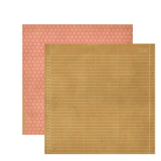 | 1921# | 25.00 |  |  | Изображение
 | Бумага для скрапбукинга двухсторонняя 30.5*30.5 см, Simple Stories 1921 |  |  |  | 25.00 | шт | 1 | Изображение
 | Бумага для скрапбукинга двухсторонняя 30.5*30.5 см, Simple Stories 2116 | Бумага для скрапбукинга двухсторонняя 30.5*30.5 см, Simple Stories 2116 | 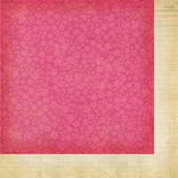 | 2116# | 25.00 |  |  | Изображение
 | Бумага для скрапбукинга двухсторонняя 30.5*30.5 см, Simple Stories 2116 |  |  |  | 25.00 | шт | 2 | Изображение
 | Бумага для скрапбукинга двухсторонняя 30.5*30.5 см, Simple Stories 2119 | Бумага для скрапбукинга двухсторонняя 30.5*30.5 см, Simple Stories 2119 |  | 2119# | 25.00 |  |  | Изображение
 | Бумага для скрапбукинга двухсторонняя 30.5*30.5 см, Simple Stories 2119 |  |  |  | 25.00 | шт | 8 | Изображение
 | Бумага для скрапбукинга двухсторонняя 30.5*30.5 см, Simple Stories 2205 | Бумага для скрапбукинга двухсторонняя 30.5*30.5 см, Simple Stories 2205 | 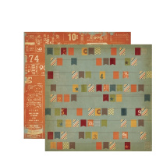 | 2205# | 25.00 |  |  | Изображение
 | Бумага для скрапбукинга двухсторонняя 30.5*30.5 см, Simple Stories 2205 |  |  |  | 25.00 | шт | 1 | Изображение
 | Бумага для скрапбукинга двухсторонняя 30.5*30.5 см, Simple Stories 2316 | Бумага для скрапбукинга двухсторонняя 30.5*30.5 см, Simple Stories 2316 | 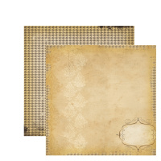 | 2316# | 25.00 |  |  | Изображение
 | Бумага для скрапбукинга двухсторонняя 30.5*30.5 см, Simple Stories 2316 |  |  |  | 25.00 | шт | 1 | Изображение

